Automatizado
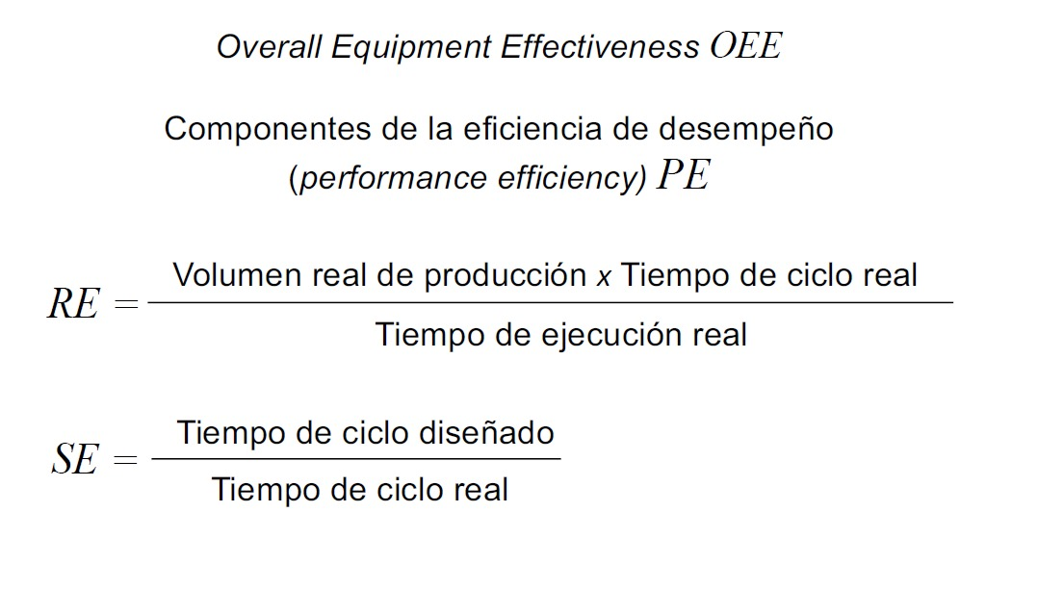
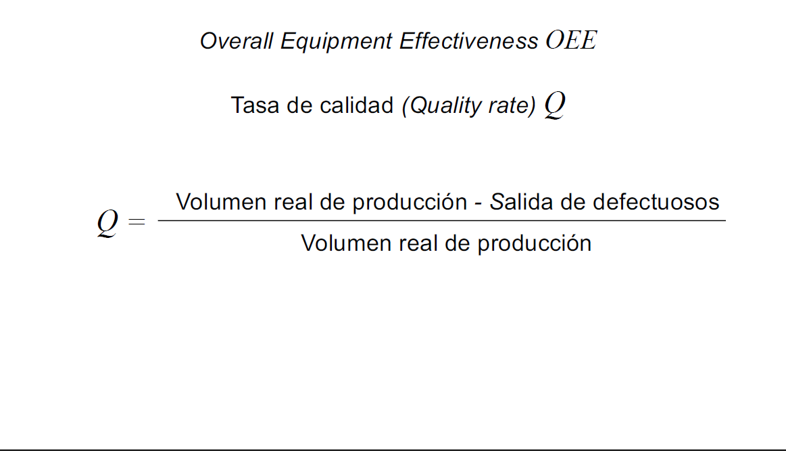
 | KPIs

 |  |  |  | Tiempo de evaluación: 3 días, 4320 min, 259200 seg
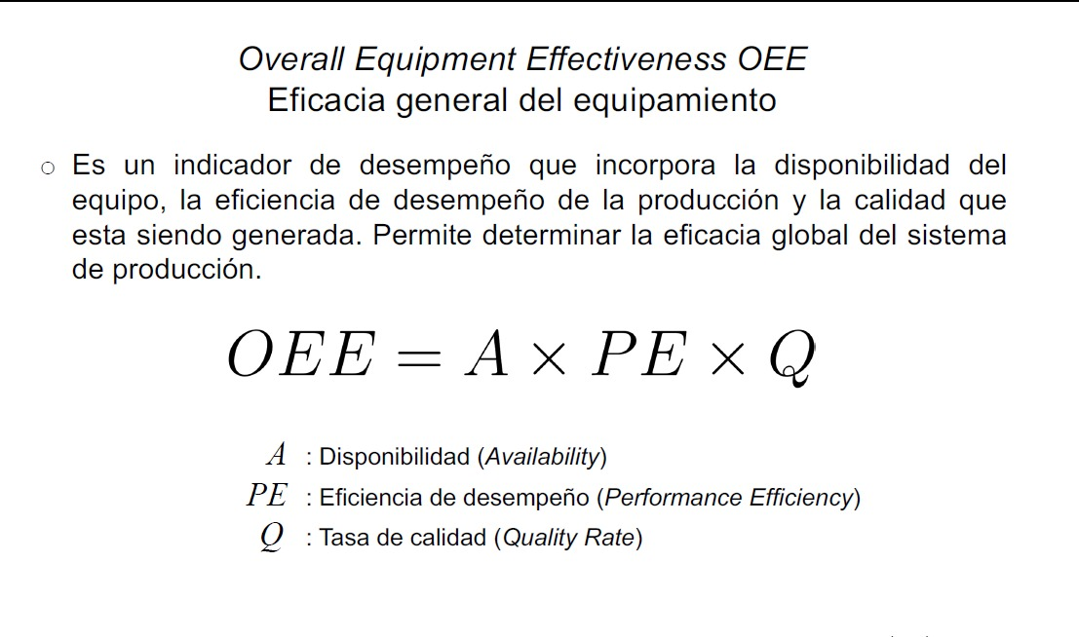

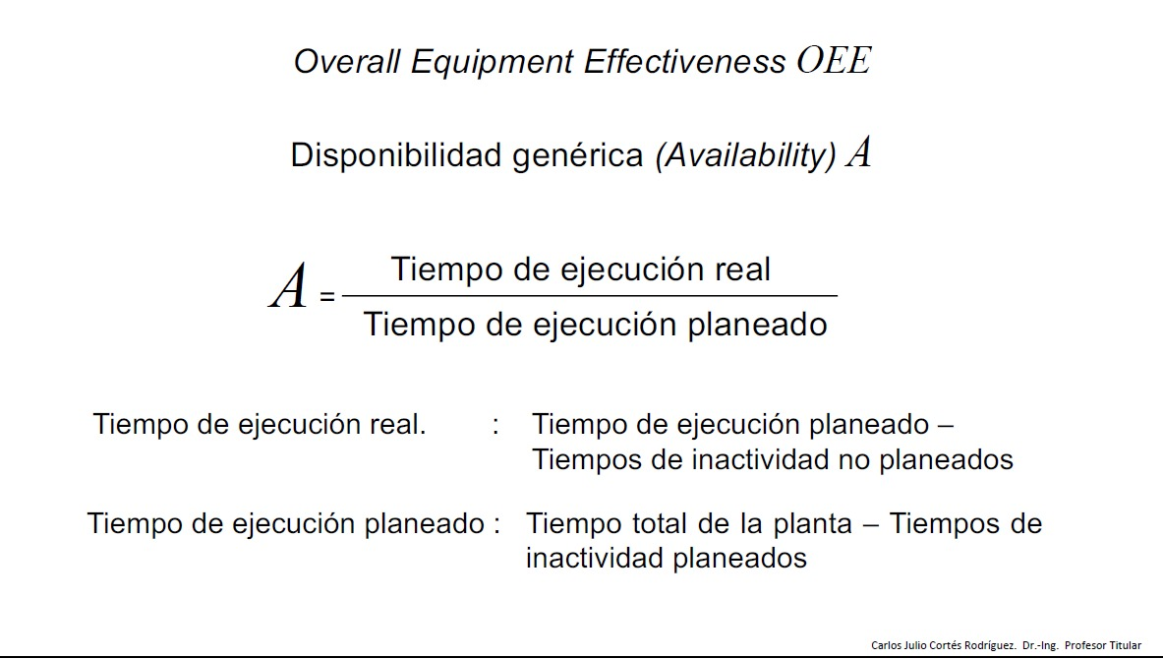
 |  |  |  |  | proceso | working | waiting | blocked | failed
 |  |  |  |  | Prensado | 74.62% | 1.91% | 18.67% | 4.80%
 |  |  |  |  | Secador | 78.03% | 3.69% | 16.12% | 2.15%
 |  |  |  |  | AspersorH2O | 78.03% | 5.03% | 14.86% | 2.08%
 |  |  |  |  | Esmaltador | 39.02% | 14.02% | 45.33% | 1.63%
 |  |  |  |  | Esmaltador1 | 39.02% | 13.19% | 45.69% | 2.10%
 |  |  |  |  | Secador2 | 78.03% | 3.84% | 16.54% | 1.59%
 |  |  |  |  | Decoradora | 91.92% | 4.44% | 1.78% | 1.87%
 |  |  |  |  | Esmaltador2 | 78.04% | 19.88% | 0.00% | 2.08%
 |  |  |  |  | CalidadHmm | 70.79% | 27.03% | 0.00% | 2.18%
 |  |  |  |  | Horno | 94.75% | 2.21% | 1.16% | 1.89%
 |  |  |  |  | Calidad2 | 75.80% | 20.89% | 0.95% | 2.36% |  | A | 71.915%
 |  |  |  |  | Empaque | 84.22% | 13.57% | 0.36% | 1.85%
Indicadores |  | Valor [min] |  |  | Paletizado | 52.64% | 45.76% | 0.00% | 1.61% |  | PE | 94.74%
 |  |  |  |  | prom | 71.92% | 13.50% | 12.42% | 2.17%
Tiempos de inactividad planeados [failed] |  | 93.677538462 |  |  |  |  |  |  |  |  | Q | 95%

Tiempos de inactividad NO planeados [Blocked and waiting] |  | 1119.6110769 |  |  |  |  |  |  |  |  | OEE | 64.73%

Tiempo total de la planta |  | 4320

Tiempo de ejecucion real |  | 3106.7113846

A |  | 71.915%

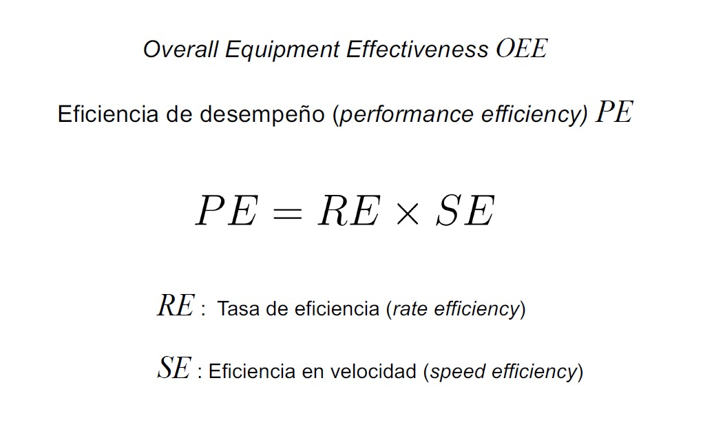

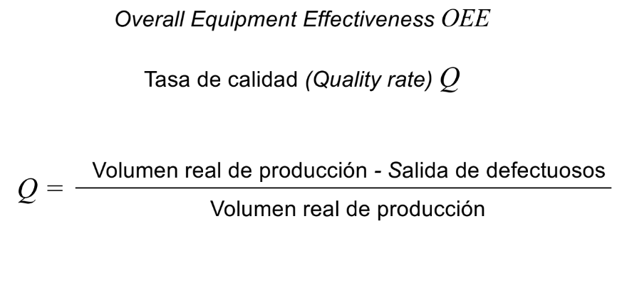
 |  |  |  |  | Volumen real de producción |  | 245,574.00

 |  |  |  |  | Tiempo de ciclo real [min] |  | 0.017

 |  |  |  |  | Tiempo de ciclo real [seg] |  | 1.02
 |  |  |  |  | Tiempo de ciclo diseñado [seg] |  | 1
 |  |  |  |  | Tiempo de ciclo diseñado [min] |  | 0.016666666667

 |  |  |  |  | Tiempo de ejecucion real |  | 4,320.00

 |  |  |  |  | Volumen producción teorica |  | 259,200.00

 | Volumen real de producción en % |  | 94.74%

 | Tiempo de ciclo real en % |  | 98.04% |  |  |  |  |  |  | volumen real de produccion | 245574
 |  |  |  |  |  |  |  |  |  | Salida de defectuosos | 12278.7
 | Volumen real de producción |  | 245,574.00 |  |  |  |  |  |  | Q | 95%

 | Volumen producción teorica |  | 259,200.00

 | Tiempo de ejecucion real |  | 4320

 | Tiempo de ciclo diseñado [min] |  | 0.016666666667

 | Tiempo de ciclo real [Min] |  | 0.017

 | Tasa de eficiencia |  | 96.63792%

 | Eficiencia en velocidad |  | 0.980392157

 | PE |  | 94.74%

